目次
発表資料 |  |  |  | 2023-04-20
 |  |  |  | 名古屋税関

令和５年３月分 管内貿易概況(速報）

 | 【目次】
 |  | 管内 貿易概況 | １頁
 |  | 管内 輸出 主要概況品別表 | ２頁
 |  | 管内 輸入 主要概況品別表 | ３頁
 |  | 管内 輸出入 主要地域(国)別表 | ４頁
 |  | 管内 輸出 地域(国)別 主要概況品別表（アジア） | ５頁
 |  | 管内 輸出 地域(国)別 主要概況品別表（中国） | ６頁
 |  | 管内 輸出 地域(国)別 主要概況品別表（ＡＳＥＡＮ） | ７頁
 |  | 管内 輸出 地域(国)別 主要概況品別表（アメリカ） | ８頁
 |  | 管内 輸出 地域(国)別 主要概況品別表（ＥＵ） | ９頁
 |  | 管内 輸出 地域(国)別 主要概況品別表（中東） | １０頁
 |  | 管内 輸入 地域(国)別 主要概況品別表（アジア） | １１頁
 |  | 管内 輸入 地域(国)別 主要概況品別表（中国） | １２頁
 |  | 管内 輸入 地域(国)別 主要概況品別表（ＡＳＥＡＮ） | １３頁
 |  | 管内 輸入 地域(国)別 主要概況品別表（アメリカ） | １４頁
 |  | 管内 輸入 地域(国)別 主要概況品別表（ＥＵ） | １５頁
 |  | 管内 輸入 地域(国)別 主要概況品別表（中東） | １６頁
 |  | 名古屋港 貿易概況 | １７頁
 |  | 名古屋港 輸出 主要概況品別表 | １８頁
 |  | 名古屋港 輸入 主要概況品別表 | １９頁
 |  | 名古屋港 輸出入 主要地域(国)別表 | ２０頁
 |  | 管内 港別輸出入額 推移表 | ２１頁
 |  | 税関別・五大港・主要空港 貿易額表 | ２２頁

本資料の内容を他に引用するときは、名古屋税関の資料による旨を注記してください

注１．本資料は、輸出入通関された貨物の蔵置場所を管轄する税関官署を基準に集計しています。輸出はＦＯＢ、輸入はＣＩＦ価格
（ただし、特例輸入申告制度による輸入（引取）申告後、特例（納税）申告が行われていない輸入貨物については、輸入（引取）申
告の際に申告された価格又は仕入書その他の輸入取引に係る書類に記載された価格）により計上しています。
２．輸出は､当該輸出貨物を積載する船舶又は航空機の出港日、輸入は､当該輸入貨物の輸入許可の日（蔵入貨物、移入貨物、総保入
貨物及び輸入許可前引取貨物は、それぞれ当該貨物の蔵入、移入、総保入、輸入許可前引取の承認の日）をもって計上しています。
３．本資料における「前年同期比」は、前年の同じ期間と比較していますので、統計期間によりそれぞれ前年比、前年同月比に読み
替えてください。
４．本資料における管内とは、名古屋税関が管轄する愛知、岐阜、三重、静岡、長野の5県をいいます。
５．本資料における名古屋港とは、名古屋税関本関（含岐阜政令派出所）、中部外郵出張所、稲永出張所、南部出張所、諏訪出張所
（含長野政令派出所）、西部出張所をいいます。
６．本資料における三河港とは、豊橋税関支署、蒲郡出張所をいいます。
７．本資料における清水港とは、清水税関支署、興津出張所、焼津出張所、沼津出張所、下田監視署、浜松出張所をいいます。
８．本資料における四日市港とは、四日市税関支署、尾鷲出張所をいいます。
９．本資料における概況品とは、いくつかの統計品目を、同じ物、意味、用途などでまとめ、一般的な名称を付したものをいいます。
１０．本資料に掲載していない港（中部空港・三河・衣浦・清水・田子の浦・御前崎・静岡空港・四日市・津）の品別表、国別表は、
名古屋税関ホームページにてご確認ください。
１１．本資料に関するお問い合わせ先：名古屋税関 調査部 調査統計課 一般統計係(分析担当) TEL：052-654-4176
FAX：052-654-4232
 |  | 【e-mail address：nagoya-chosa-tokei@customs.go.jp】
 |  | 【名古屋税関ホームページ：https://www.customs.go.jp/nagoya/】

P1
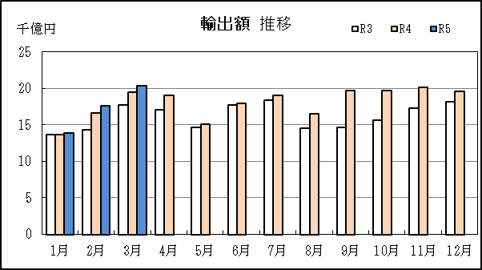
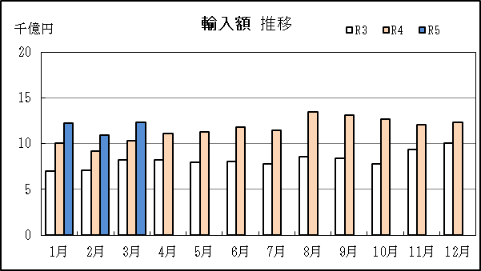
管内 貿易概況

【令和5年3月】 |  |  |  |  |  |  |  |  |  |  |  |  |  |  |  |  | （単位：百万円、％）
区 分 |  | 輸 出 額 |  |  |  | 輸 入 額 |  |  |  | 輸出入額 |  |  |  | 差引額(▲は輸入超過）
 |  | 前年同期比 |  | 全国比 |  | 前年同期比 |  | 全国比 |  | 前年同期比 |  | 全国比 |  | 前年同期比 |  | 全国比
管 内 |  |  | 2,042,752 |  |  |  | 1,229,104 |  |  |  | 3,271,855 |  |  |  | 813,648
 |  | 104.9 |  | 23.1 |  | 119.6 |  | 12.8 |  | 110.0 |  | 17.8 |  | 88.6 |  | －
全 国 |  |  | 8,824,288 |  |  |  | 9,578,794 |  |  |  | 18,403,082 |  |  |  | ▲ 754,506
 |  | 104.3 |  | － |  | 107.3 |  | － |  | 105.9 |  | － |  | 162.3 |  | －

【推移】 |  |  |  |  |  |  |  |  |  |  |  |  |  |  |  |  | （単位：百万円、％）
期 間 |  | 輸 出 額 |  |  |  | 輸 入 額 |  |  |  | 輸出入額 |  |  |  | 差引額(▲は輸入超過）
 |  | 金 額 |  |  | 前 年 同期比 | 金 額 |  |  | 前 年 同期比 | 金 額 |  |  | 前 年 同期比 | 金 額 |  |  | 前 年 同期比
平成30年 |  |  | 19,390,080 |  | 105.9 |  | 10,348,654 |  | 112.9 |  | 29,738,733 |  | 108.2 |  | 9,041,426 |  | 98.8
令和元年 |  |  | 18,982,666 |  | 97.9 |  | 9,956,678 |  | 96.2 |  | 28,939,343 |  | 97.3 |  | 9,025,988 |  | 99.8
令和2年 |  |  | 16,158,774 |  | 85.1 |  | 8,023,561 |  | 80.6 |  | 24,182,335 |  | 83.6 |  | 8,135,213 |  | 90.1
令和3年 |  |  | 19,396,307 |  | 120.0 |  | 9,857,587 |  | 122.9 |  | 29,253,895 |  | 121.0 |  | 9,538,720 |  | 117.3
令和4年 |  |  | 21,657,700 |  | 111.7 |  | 13,878,529 |  | 140.8 |  | 35,536,228 |  | 121.5 |  | 7,779,171 |  | 81.6
令和3年 | 上期 |  | 9,524,238 |  | 129.3 |  | 4,652,005 |  | 111.2 |  | 14,176,243 |  | 122.8 |  | 4,872,233 |  | 153.1
令和3年 | 下期 |  | 9,872,069 |  | 112.3 |  | 5,205,582 |  | 135.5 |  | 15,077,651 |  | 119.3 |  | 4,666,487 |  | 94.2
令和4年 | 上期 |  | 10,185,891 |  | 106.9 |  | 6,370,551 |  | 136.9 |  | 16,556,442 |  | 116.8 |  | 3,815,340 |  | 78.3
令和4年 | 下期 |  | 11,471,809 |  | 116.2 |  | 7,507,978 |  | 144.2 |  | 18,979,787 |  | 125.9 |  | 3,963,832 |  | 84.9
令和4年 | １月 |  | 1,367,242 |  | 99.8 |  | 1,001,110 |  | 142.9 |  | 2,368,352 |  | 114.3 |  | 366,132 |  | 54.7
 | ２月 |  | 1,661,816 |  | 115.6 |  | 918,703 |  | 129.0 |  | 2,580,519 |  | 120.1 |  | 743,114 |  | 102.5
 | ３月 |  | 1,946,624 |  | 110.1 |  | 1,027,795 |  | 125.7 |  | 2,974,419 |  | 115.0 |  | 918,829 |  | 96.6
 | ４月 |  | 1,905,382 |  | 111.5 |  | 1,113,589 |  | 135.3 |  | 3,018,972 |  | 119.2 |  | 791,793 |  | 89.3
 | ５月 |  | 1,506,549 |  | 103.0 |  | 1,129,775 |  | 142.7 |  | 2,636,324 |  | 116.9 |  | 376,774 |  | 56.2
 | ６月 |  | 1,798,277 |  | 101.2 |  | 1,179,579 |  | 146.2 |  | 2,977,856 |  | 115.3 |  | 618,698 |  | 63.8
 | ７月 |  | 1,901,872 |  | 103.6 |  | 1,143,902 |  | 146.4 |  | 3,045,773 |  | 116.4 |  | 757,970 |  | 71.9
 | ８月 |  | 1,649,004 |  | 113.7 |  | 1,349,656 |  | 157.4 |  | 2,998,660 |  | 130.0 |  | 299,348 |  | 50.5
 | ９月 |  | 1,974,761 |  | 134.7 |  | 1,309,415 |  | 155.7 |  | 3,284,176 |  | 142.3 |  | 665,346 |  | 106.4
 | 10月 |  | 1,974,283 |  | 126.1 |  | 1,268,032 |  | 162.9 |  | 3,242,315 |  | 138.3 |  | 706,250 |  | 89.7
 | 11月 |  | 2,015,774 |  | 116.2 |  | 1,205,118 |  | 128.5 |  | 3,220,893 |  | 120.5 |  | 810,656 |  | 101.7
 | 12月 |  | 1,956,115 |  | 107.5 |  | 1,231,854 |  | 122.1 |  | 3,187,969 |  | 112.7 |  | 724,262 |  | 89.3
令和5年 | １月 |  | 1,384,893 |  | 101.3 |  | 1,224,429 |  | 122.3 |  | 2,609,322 |  | 110.2 |  | 160,464 |  | 43.8
 | ２月 |  | 1,766,629 |  | 106.3 |  | 1,089,428 |  | 118.6 |  | 2,856,058 |  | 110.7 |  | 677,201 |  | 91.1
 | ３月 |  | 2,042,752 |  | 104.9 |  | 1,229,104 |  | 119.6 |  | 3,271,855 |  | 110.0 |  | 813,648 |  | 88.6
 | ４月
 | ５月
 | ６月
 | ７月
 | ８月
 | ９月
 | 10月
 | 11月
 | 12月
・令和3年以前：確定値
・令和4年：確々報値
・令和5年：輸出の2月分並びに輸入、輸出入及び差引の1月分以前は、確報値

【推移グラフ】

P17
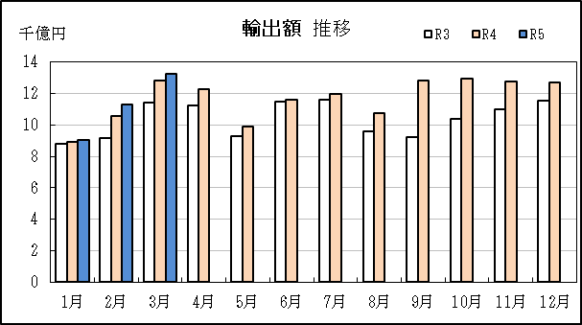
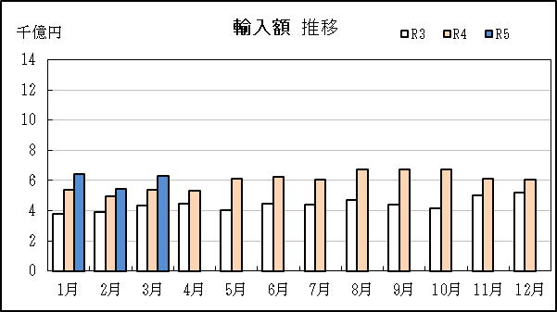
名古屋港 貿易概況

【令和5年3月】 |  |  |  |  |  |  |  |  |  |  |  |  |  |  |  |  | （単位：百万円、％）
区 分 |  | 輸 出 額 |  |  |  | 輸 入 額 |  |  |  | 輸出入額 |  |  |  | 差引額(▲は輸入超過）
 |  | 前年同期比 |  | 管内比 |  | 前年同期比 |  | 管内比 |  | 前年同期比 |  | 管内比 |  | 前年同期比 |  | 管内比
名古屋港 |  |  | 1,324,580 |  |  |  | 628,235 |  |  |  | 1,952,815 |  |  |  | 696,345
 |  | 103.1 |  | 64.8 |  | 116.2 |  | 51.1 |  | 107.0 |  | 59.7 |  | 93.5 |  | －
管 内 |  |  | 2,042,752 |  |  |  | 1,229,104 |  |  |  | 3,271,855 |  |  |  | 813,648
 |  | 104.9 |  | － |  | 119.6 |  | － |  | 110.0 |  | － |  | 88.6 |  | －

【推移】 |  |  |  |  |  |  |  |  |  |  |  |  |  |  |  |  | （単位：百万円、％）
期 間 |  | 輸 出 額 |  |  |  | 輸 入 額 |  |  |  | 輸出入額 |  |  |  | 差引額(▲は輸入超過）
 |  | 金 額 |  |  | 前 年 同期比 | 金 額 |  |  | 前 年 同期比 | 金 額 |  |  | 前 年 同期比 | 金 額 |  |  | 前 年 同期比
平成30年 |  |  | 12,484,522 |  | 106.3 |  | 5,336,835 |  | 109.7 |  | 17,821,357 |  | 107.3 |  | 7,147,688 |  | 103.9
令和元年 |  |  | 12,306,759 |  | 98.6 |  | 5,084,883 |  | 95.3 |  | 17,391,642 |  | 97.6 |  | 7,221,876 |  | 101.0
令和2年 |  |  | 10,413,661 |  | 84.6 |  | 4,316,005 |  | 84.9 |  | 14,729,666 |  | 84.7 |  | 6,097,656 |  | 84.4
令和3年 |  |  | 12,480,464 |  | 119.8 |  | 5,289,173 |  | 122.5 |  | 17,769,637 |  | 120.6 |  | 7,191,291 |  | 117.9
令和4年 |  |  | 14,013,048 |  | 112.3 |  | 7,197,458 |  | 136.1 |  | 21,210,506 |  | 119.4 |  | 6,815,591 |  | 94.8
令和3年 | 上期 |  | 6,146,302 |  | 127.1 |  | 2,501,405 |  | 112.2 |  | 8,647,707 |  | 122.4 |  | 3,644,896 |  | 139.9
令和3年 | 下期 |  | 6,334,162 |  | 113.5 |  | 2,787,768 |  | 133.6 |  | 9,121,930 |  | 119.0 |  | 3,546,394 |  | 101.6
令和4年 | 上期 |  | 6,613,156 |  | 107.6 |  | 3,344,442 |  | 133.7 |  | 9,957,599 |  | 115.1 |  | 3,268,714 |  | 89.7
令和4年 | 下期 |  | 7,399,892 |  | 116.8 |  | 3,853,015 |  | 138.2 |  | 11,252,907 |  | 123.4 |  | 3,546,877 |  | 100.0
令和4年 | １月 |  | 895,121 |  | 101.5 |  | 539,636 |  | 143.5 |  | 1,434,757 |  | 114.1 |  | 355,486 |  | 70.3
 | ２月 |  | 1,054,553 |  | 114.9 |  | 498,558 |  | 128.0 |  | 1,553,111 |  | 118.8 |  | 555,995 |  | 105.3
 | ３月 |  | 1,285,131 |  | 112.5 |  | 540,634 |  | 124.1 |  | 1,825,766 |  | 115.7 |  | 744,497 |  | 105.3
 | ４月 |  | 1,228,016 |  | 109.3 |  | 530,905 |  | 119.0 |  | 1,758,921 |  | 112.0 |  | 697,111 |  | 102.8
 | ５月 |  | 992,475 |  | 106.7 |  | 611,130 |  | 150.4 |  | 1,603,605 |  | 120.0 |  | 381,345 |  | 72.8
 | ６月 |  | 1,157,860 |  | 100.6 |  | 623,579 |  | 139.2 |  | 1,781,439 |  | 111.5 |  | 534,280 |  | 76.0
 | ７月 |  | 1,199,479 |  | 103.2 |  | 607,648 |  | 138.3 |  | 1,807,126 |  | 112.8 |  | 591,831 |  | 81.9
 | ８月 |  | 1,076,668 |  | 112.6 |  | 676,242 |  | 144.5 |  | 1,752,910 |  | 123.1 |  | 400,426 |  | 82.0
 | ９月 |  | 1,280,863 |  | 138.6 |  | 671,069 |  | 151.9 |  | 1,951,932 |  | 142.9 |  | 609,794 |  | 126.3
 | 10月 |  | 1,296,449 |  | 125.1 |  | 674,656 |  | 162.4 |  | 1,971,105 |  | 135.7 |  | 621,793 |  | 100.1
 | 11月 |  | 1,276,903 |  | 116.3 |  | 614,470 |  | 122.5 |  | 1,891,372 |  | 118.2 |  | 662,433 |  | 111.0
 | 12月 |  | 1,269,530 |  | 109.8 |  | 608,931 |  | 116.8 |  | 1,878,461 |  | 112.0 |  | 660,599 |  | 104.1
令和5年 | １月 |  | 905,094 |  | 101.1 |  | 645,582 |  | 119.6 |  | 1,550,677 |  | 108.1 |  | 259,512 |  | 73.0
 | ２月 |  | 1,128,876 |  | 107.0 |  | 546,392 |  | 109.6 |  | 1,675,268 |  | 107.9 |  | 582,484 |  | 104.8
 | ３月 |  | 1,324,580 |  | 103.1 |  | 628,235 |  | 116.2 |  | 1,952,815 |  | 107.0 |  | 696,345 |  | 93.5
 | ４月
 | ５月
 | ６月
 | ７月
 | ８月
 | ９月
 | 10月
 | 11月
 | 12月
・令和3年以前：確定値
・令和4年：確々報値
・令和5年：輸出の2月分並びに輸入、輸出入及び差引の1月分以前は、確報値
・管内比とは、名古屋港が名古屋税関管内に占める割合

【推移グラフ】

